A. ECONOM.
RESUMEN ANALISIS ECONOMICO
 |  | FECHA | 2024-02-09
 |  | DÓLAR | 831
 |  |  |  |  |  |  |  |  |  | Cotización 2INFLOW
ANALISIS PARA | 1 | MESES
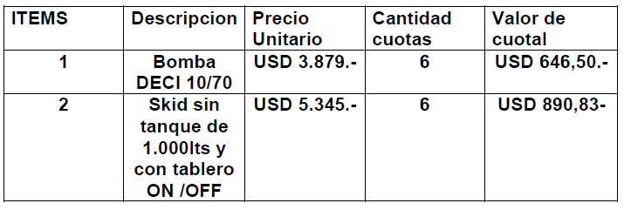
COSTOS |  | USD
EQUIPOS |  | 189,280 |  | DETALLE | UNITARIO | CANTIDAD | MESES |  | TOTAL
PRODUCTOS |  | 12,363 |  | COSTO DE EQUIPOS DE INYECCIÓN | 3050 | 20 |  |  | 61,000
COSTO SERVICIO |  | 4,982 |  | COSTO SKID DE INYECCIÓN | 5345 | 20 |  |  | 106,900
TOAL COSTOS |  | 206,625 |  | FiTTING (20% Sobre Bomba) | 1069 | 20 |  |  | 21,380
VENTA |  |  |  | TOTAL COSTO DE EQUIPOS |  |  |  |  | 189,280
VENTA PRODUCTO |  | 21,454 |  | COSTO PRODUCTOS QUIMICOS | CR | l/mes | MESES
VENTA SERVICIO |  | 6,643 |  | ICS400 | 3.21 | 2,281 | 1 |  | 7,322 | DOSISUR
TOTAL VENTA |  | 28,096 |  | CY802 | 2.18 | 742 | 1 |  | 1,618
 |  |  |  | IC5087 | 1.81 | 1,891 | 1 |  | 3,423
* Costo de Servicio tomtado como 75% de la venta. |  |  |  | TOTAL COSTOS PRODUCTOS |  |  |  |  | 12,363

 |  |  |  | VENTA PRODUCTOS QUIMICOS | UNITARIO | CANTIDAD / MES | MESES | LITROS | MONTO
CONTRIBUCION |  | -178,529 |  | ICS400 | 4.42 | 2281 | 1 | 2,280.9 | 10,081.6
K |  | -86% |  | CY802 | 3.6 | 742 | 1 | 742.2 | 2,672.0
 |  |  |  | IC5087 | 4.6 | 1891 | 1 | 1,891.3 | 8,700.0
 |  |  |  | TOTAL VENTA PRODUCTOS |  | 4914 |  | 4,914.4 | 21,453.6

COSTO ANTES DE IMPUESTOS |  |  |  | $ 171,705,369.82
IMPUESTOS | 4.00% | Ingresos Brutos | 933,918.79 | $ 1,553,106.95
 | 1.45% | Impuesto Sellos | 339,012.52
 | 1.20% | Impuesto Cheque | 280,175.64
SUBTOTAL |  |  |  | $ 173,258,476.77
Overhead |  |  | 1.0% | $ 233,479.70
Beneficio |  |  | -87.6% | $ -150,377,466.40
COSTO FINANCIERO |  |  | 1.0% | $ 233,479.70
PRECIO PESOS |  |  |  | $ 23,347,969.77
PRECIO DOLARES |  |  |  | USD 28,096.23 |  | -

 |  | CTRIB. MARGINAL U$S |  |  | -178,529
 |  | Contribución Marginal (%) |  |  | -635.4%
 |  | K GLOBAL |  |  | 0.14
 |  | BENEFICIO U$S |  |  | -180,960

